상품제안서
스위스밀리터리 180g코마사 면사타올+루앙텀블러 450ml | 상품코드: S37719

 |  |  |  |  |  |  | 02-713-8555 | www.synergygift.co.kr
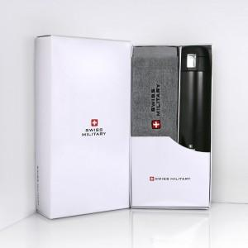

【상세/제작정보】 | <p>※ 텀블러 전사인쇄 별도 문의 바랍니다.</p><p>※ 타올 100매 미만 인쇄 진행시 별도 문의 바랍니다.</p><p>※ 자수인쇄 디자인 난이도에 따라 비용 편차 발생할 수 있습니다.</p>

【인쇄/포장옵션】 | 실크, 레이저, 자수, 텀블러1도인쇄 / 포장지포장

【공급단가】 | 수량 | 30~ | 100~ | 500~ | 1,000~ | 2,000~
*VAT별도 | 단가 | 16,900원 | 16,640원 | 16,250원 | 15,600원 | 14,950원

【상품 URL】 | https://www.synergygift.co.kr:443/src/goods_detail.php?gdno=37719

